149 公害苦情件数（人口10万人当たり）
149 公害苦情件数（人口10万人当たり）

 | 時点 2024(R6)年度（毎年）
 | 単位 件 |  |  |  |  |  |  |  | 偏差値 |  | 66.2
順位 |  | 都道府県名 |  | 数 値 |  |  | 順位 | 都道府県名 |  | 数 値

 |  | 0 | 全 国 |  | 54.1 | 0.0 | 24 | 0 | 奈 良 |  | 54.1
1 |  | 0 | 山 梨 |  | 111.3 | 0.0 | 25 | 0 | 東 京 |  | 53.9
2 |  | 0 | 大 分 |  | 89.2 | 0.0 | 26 | 0 | 滋 賀 |  | 53.4
3 |  | 0 | 茨 城 |  | 88.9 | 0.0 | 27 | 0 | 山 口 |  | 52.5
4 |  | ◎ | 千 葉 |  | 87.8 | 0.0 | 28 | 0 | 愛 媛 |  | 49.4
5 |  | 0 | 宮 崎 |  | 84.2 | 0.0 | 29 | 0 | 大 阪 |  | 48.4
6 |  | 0 | 長 野 |  | 82.2 | 0.0 | 30 | 0 | 山 形 |  | 48.3
7 |  | 0 | 和歌山 |  | 81.3 | 0.0 | 31 | 0 | 岩 手 |  | 45.9
8 |  | 0 | 三 重 |  | 80.0 | 0.0 | 32 | 0 | 島 根 |  | 44.2
9 |  | 0 | 福 井 |  | 74.8 | 0.0 | 33 | 0 | 兵 庫 |  | 43.8
10 |  | 0 | 栃 木 |  | 74.4 | 0.0 | 34 | 0 | 沖 縄 |  | 42.6
11 |  | 0 | 岐 阜 |  | 72.5 | 0.0 | 35 | 0 | 広 島 |  | 42.3
12 |  | 0 | 鹿児島 |  | 71.0 | 0.0 | 36 | 0 | 秋 田 |  | 41.5
13 |  | 0 | 愛 知 |  | 69.0 | 0.0 | 37 | 0 | 石 川 |  | 39.9
14 |  | 0 | 福 岡 |  | 66.6 | 0.0 | 38 | 0 | 新 潟 |  | 39.3
15 |  | 0 | 佐 賀 |  | 64.7 | 0.0 | 39 | 0 | 埼 玉 |  | 38.9
16 |  | 0 | 徳 島 |  | 63.1 | 0.0 | 40 | 0 | 熊 本 |  | 37.5
17 |  | 0 | 長 崎 |  | 62.5 | 0.0 | 41 | 0 | 岡 山 |  | 36.7
18 |  | 0 | 静 岡 |  | 55.8 | 0.0 | 42 | 0 | 青 森 |  | 35.4
19 |  | 0 | 香 川 |  | 55.7 | 0.0 | 43 | 0 | 神奈川 |  | 34.5
20 |  | 0 | 京 都 |  | 55.6 | 0.0 | 44 | 0 | 宮 城 |  | 32.7
21 |  | 0 | 鳥 取 |  | 54.8 | 0.0 | 45 | 0 | 北海道 |  | 28.9
公害苦情件数 （人口10万人当たり）
北海道 | 29
青 森 | 35
岩 手 | 46
宮 城 | 33
秋 田 | 42
山 形 | 48
福 島 | 28
茨 城 | 89
栃 木 | 74
群 馬 | 55
埼 玉 | 39
千 葉 | 88
東 京 | 54
神奈川 | 35
新 潟 | 39
富 山 | 16
石 川 | 40
福 井 | 75
山 梨 | 111
長 野 | 82
岐 阜 | 73
静 岡 | 56
愛 知 | 69
三 重 | 80
滋 賀 | 53
京 都 | 56
大 阪 | 48
兵 庫 | 44
奈 良 | 54
和歌山 | 81
鳥 取 | 55
島 根 | 44
岡 山 | 37
広 島 | 42
山 口 | 53
徳 島 | 63
香 川 | 56
愛 媛 | 49
高 知 | 54
福 岡 | 67
佐 賀 | 65
長 崎 | 63
熊 本 | 38
大 分 | 89
宮 崎 | 84
鹿児島 | 71
沖 縄 | 43
22 |  | 0 | 群 馬 |  | 54.7 | 0.0 | 46 | 0 | 福 島 |  | 27.5
23 |  | 0 | 高 知 |  | 54.4 | 0.0 | 47 | 0 | 富 山 |  | 15.9

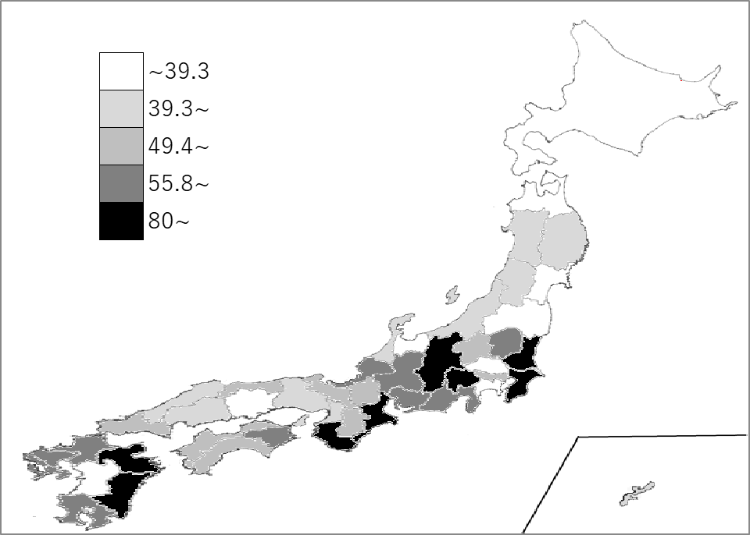
千葉県の推移
令和2年度 | 94.5 | 8
令和3年度 | 77 | 11
令和4年度 | 84.4 | 9
令和5年度 | 83.2 | 6
令和6年度 | 87.8 | 4

《備 考》 ・資料出所 公害等調整委員会事務局「公害苦情調査結果」 ・算出方法 苦情件数÷人口 ・参 考 千葉県の公害苦情件数は、5,490件で2位。全国は、66,931件。

